Додаток 1
Додаток 1. Специфікація закупівлі |  |  | Змінювати форму запиту, додавати або видаляти стовбці чи рядки не можна.
Спецодяг для працівників ФТД |  |  | Поля для заповнення промарковано кольором.
 |  |  |  |  |  | Вказати/підтвердити вимоги
Назва компанії (як у статуті)
Досвід роботи за напрямом предмету закупівлі
ПІБ керівника
Телефон керівника
Юридична адреса
Фактична адреса
Телефон і факс компанії
Контактна особа
Телефон контактної особи
Електронна адреса контактної особи
Офіційний сайт компанії Учасника (за наявності)
Платник ПДВ так / ні (№ свідоцтва платника ПДВ)
ІПН
Код ЄДРПОУ
р/р
МФО
Основні клієнти (перерахувати декілька)
Умови та вимоги до закупівлі
Вимоги щодо пакування та маркування всіх виробів: 1. Індивідуальна упаковка для кожного виробу з обов'язковим маркуванням повинна містити: - Штрих-код (надає Замовник), - Найменування виробу (із зазначенням чоловічий / жіночий), - Розмір. 2. Вироби з однаковими розмірами повинні бути упаковані в окремі картонні коробки, придатні для складського стелажного зберігання. Змішування декількох розмірів в одній коробці неприпустимо. Кожна коробка повинна містити маркування того, що знаходиться всередині, а саме: - Найменування і розмір виробу, - Кількість виробів в коробці.
Строк поставки всієї партії не пізніше 25 травня 2019 року. Підтвердити / вказати свої умови
Доставка однією партією на склад Замовника за адресою смт. Гостомель, вул. Свято-Покровська, 141 П, за рахунок Виконавця.
Замовник має право корегувати замовлення як по розмірному ряду, так і за кількістю не більше ніж на 20% в більшу або в меншу сторону до моменту відправлення матеріалу на виробництво. Підтвердити або вказати свої умови.
Гарантійний строк на виріб не менше 12 місяців з дати поставки. Підтвердити / сказати свої умови
Оплата здійснюється протягом 13 банківських днів після поставки, на підставі повного комплекту платіжних документів, та зареєстрованої податкової накладної.
Фіксування вартості товару в гривнях на період виконання договірних зобов'язань.
Тендерна пропозиція має включати: вартість всіх матеріалів і робіт; вартість упаковки; вартість доставки на склад Замовника.
Найменування виробу / візуалізація | Специфікація | Кількість, шт. | Ціна з ПДВ грн/шт. | Вартість річного тиражу грн. з ПДВ | Найменування, склад та щільність матеріалу виробу | Строк виконання замовлення, календарних днів
Вид 1. Напівкомбінезон | • Склад тканини: щільність 220г/м2, 50-55% хлопок, 45-50 – поліестер • Колір тканини – темно-синій • Напівкомбінезон прямого силуету, відрізний по лінії талії , із застібкою в лівому бічному шві на петлі і гудзиках • На передніх половинках розташовані фігурні накладні кишені • У середньому шві передніх половинок потайна застібка на петлі і гудзиках • На грудці напівкомбінезону накладна кишеня з відділенням для олівця • На задніх половинках фігурні накладні кишені • На правій задній половинці додаткова кишеня для інструментів • По лінії талії ширина спинки регулюється еластичною стрічкою • Довжина напівкомбінезона регулюється бретелями з еластичною стрічкою • Бретелі застібаються фастексами | 379 |  | -
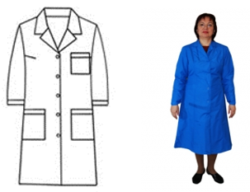 Вид 2. Халат робочий жіночий | • Склад тканини виробу: 100% х/б бязь, щільність 140 г/м2 • Колір: темно-синій • Напівприлегаючий сілует, з центральною застіжкою на гудзики, обработаною подбортами, • Рукава довгі, одношовні, втачні • Низ рукавів оброблений манжетами, відстроченими на 0,1 см від краю, застебнутий на гудзики • Комірець відкладний, англійського типу • Кишені бокові, накладні з горизонтальною лінією входу в карман • Вхід в карман оброблений обтачкою і відстрочений подвійною стрічкою • Спинка з відстроченими рел’єфами плечового шва • В бокові шви вставлений пояс, кінці якого зав’язуються позаду. | 129 |  | -
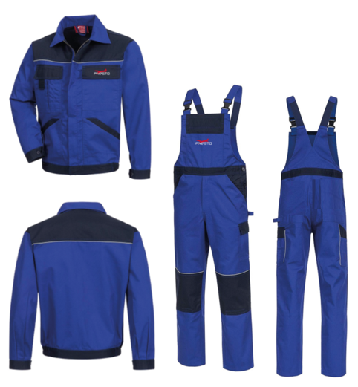 Вид 3. Костюм (куртка, напівкомбінезон) | • Костюм складається з куртки та напівкомбінезона • Колір костюма – синій з темно-синіми вставками • Матеріал щільність 220 г/м2, 50-55% хлопок, 45-50 – поліестер • Куртка с притачним поясом, з застібкою-блискавкою. Застібку-блискавку закриває зовнішня планка. • Комірець відкладний • Кишені: 1 права накладна нагрудна з клапаном і дві бокових знизу з косими входами • Манжети рукавів застібуються на ґудзики • На лівій нагрудній частині переду нанесення логотипу. Логотип (розмір 10/3см) наноситься вишивкою. • Напівкомбінезон: попереду - гульфик на ґудзиках, бретелі застібуються на застібки тип пряжки-фастекси. • Позаду – бретелі з вставками резинки. • З обох боків накладні кишені з клапанами та дві бокові кишені з косими входами. • На нагрудній частині нанесення логотипу. Логотип (розмір 10/3см) наноситься вишивкою. • На виробі не повинні бути кишені та логотипи, які вказані на малюнку (на напівкомбінезоні – кишеня нагрудна, задні врізані кишені з клапанами, логотип на накладній боковій кишені; на куртці – ліва накладна кишеня з клапаном, логотип на лівому рукаві). | 160 |  | -
 | Брендування Вишивка лого PRESTO (100х30мм) | 320
Всього вартість закупівлі, грн. з ПДВ |  |  |  | -

Вид 1
Вид 1. Напівкомбінезон

Специфікація | Склад тканини: щільність 220г/м2, 50-55% хлопок, 45-50 – поліестер
 | Колір тканини – темно-синій
 | Напівкомбінезон прямого силуету, відрізний по лінії талії , із застібкою в лівому бічному шві на петлі і гудзиках
 | На передніх половинках розташовані фігурні накладні кишені
 | У середньому шві передніх половинок потайна застібка на петлі і гудзиках
 | На грудці напівкомбінезону накладна кишеня з відділенням для олівця
 | На задніх половинках фігурні накладні кишені
 | На правій задній половинці додаткова кишеня для інструментів
 | По лінії талії ширина спинки регулюється еластичною стрічкою
 | Довжина напівкомбінезона регулюється бретелями з еластичною стрічкою
 | Бретелі застібаються фастексами
Розмірна сітка | Розмір | Ріст 3-4 | Ріст 5-6 | Разом
 | 44-46 | 60 | 12 | 72
 | 48-50 | 139 | 22 | 161
 | 52-54 | 107 | - | 107
 | 56-58 | 13 | 8 | 21
 | 60-62 | 6 | 12 | 18
 |  |  |  | 379
Зовнішній вигляд | 

Вид 2
Вид 2. Халат робочий жіночий

Спецификация № 2 | Склад тканини виробу: 100% х/б бязь, щільність 140 г/м2
 | Колір: темно-синій
 | Напівприлегаючий сілует, з центральною застіжкою на гудзики, обработаною подбортами,
 | Рукава довгі, одношовні, втачні
 | Низ рукавів оброблений манжетами, відстроченими на 0,1 см від краю, застебнутий на гудзики
 | Комірець відкладний, англійського типу
 | Кишені бокові, накладні з горизонтальною лінією входу в карман
 | Вхід в карман оброблений обтачкою і відстрочений подвійною стрічкою
 | Спинка з відстроченими рел’єфами плечового шва
 | В бокові шви вставлений пояс, кінці якого зав’язуються позаду
Размерная сетка | Розмір | Ріст 3-4 | Ріст 5-6 | Разом
 | 44-46 | 68 | 3 | 71
 | 48-50 | 56 | 2 | 58
 |  |  |  | 129
Внешний вид | 